상품제안서
카카오프렌즈 핸드크림 타올수건 양치세트 | 상품코드: F23180

 |  |  |  |  |  |  | 02-412-0044 | www.easy1.co.kr
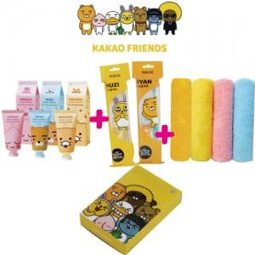

【상세/제작정보】 | ▶종이케이스 위 유광코팅칼라스티커 제작 및 부착(90*55mm)

【인쇄/포장옵션】 | 스티커 / 포장지포장

【공급단가】 | 수량 | 100~ | 300~ | 500~ | 1,000~ | 3,000~
*VAT별도 | 단가 | 11,610원 | 11,180원 | 10,750원 | 10,320원 | 10,060원

【상품 URL】 | https://dev.easy1.co.kr:443/src/goods_detail.php?gdno=23180

